상품제안서
큐스타 디바이드 칼라랜덤 원형 3구 볼마커 자석티세트 | 상품코드: S40347

 |  |  |  |  |  |  | 02-713-8555 | www.synergygift.co.kr
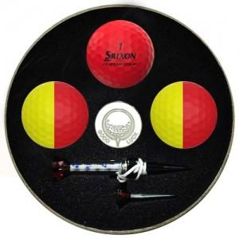

【상세/제작정보】

【인쇄/포장옵션】 | 풀칼라 / 포장지포장

【공급단가】 | 수량 | 50~ | 100~ | 500~ | 1,000~ | 2,000~
*VAT별도 | 단가 | 22,750원 | 22,380원 | 21,840원 | 21,290원 | 20,930원

【상품 URL】 | https://www.synergygift.co.kr:443/src/goods_detail.php?gdno=40347

